Mecanica
 |  |  | Freq max | 25 | 0.72 | ( .3 del total) Duracion Ciclos inpiracion en segundos
 |  |  | Recorrido necesario max |  | 60 | mm
 |  |  | Pasos por vuelta |  | 200
 |  |  | Pi |  | 3.14159

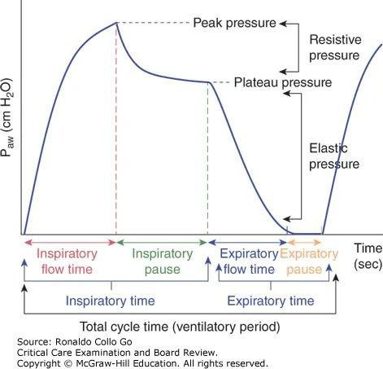
 |  | Diametro mm | Circunferencia | Pasos | RPS | RPM | Vueltas
 | Eje motor | 18 | 56.54862 | 212.20677003 | 1.4736581252 | 88.419487514 | 1.0610338502
 |  | 20 | 62.8318 | 190.98609303 | 1.3262923127 | 79.577538762 | 0.95493046515
 |  | 10 | 31.4159 | 381.97218606 | 2.6525846254 | 159.15507752 | 1.9098609303
 |  | 5 | 15.70795 | 763.94437212 | 5.3051692508 | 318.31015505 | 3.8197218606

Frecuencias driver
 |  |  | Max |  |  |  | Pasos max por minuto
 |  | TB6600 | 200khz | 0.000005 | 5 micros entre pasos |  | 12000000
 |  | TB6560 | 15kHz | 6.6666666667E-05 | 66 micros entre pasos
 | Chino nuevo | TB67S109 | 100kHz | 0.00001 | 10 micros entre pasos |  | 6000000
 | https://reprap.org/forum/read.php?415,826601 | Real | 20khz |  | 50 micros signal

Presiones |  |  | cm H20 | Bar | Pa | hPa | PSI | ATM standard
 | 5 | 1 cm H2O | 5 | 0.00 | 490.32 | 24.52 | 0.071115 | 0.0048390530941
 | 1 | 1 Bar | 203.94 | 1 | 100000.00 | 1000.00 | 14.503423697 | 0.9868921791
 | 1 | 1 Pascal | 0.00 | 0.00 | 1 | 0.01 | 0.00014503773801 | 9.869231693E-06
 | 1 | 1 hPascal | 0.04 | 0.00 | 100 | 1 | 0.014503773801 | 0.0009869231693
 | 1 | 1 PSI | 14.06 | 0.07 | 6894.76 | 68.95 | 1 | 0.068045462899
 | 1 | 1 ATM | 206.65 | 1.01 | 101325.01 | 1013.25 | 14.70 | 1

BMP280 |  | Desde | Hasta
 |  | 300 | 1100 | hPa
 |  | 0.3 | 1.1 | bar

Respirador | -5 | 0 | 1 | 30 | cmH20
 | 0.99 | 1.01328192 | 1.02 | 1.16 | bar | 0 es presion atmosferica medida
 | 988.7652929 | 1013.2819179 | 1018.1852429 | 1160.3816679 | hPa

RPM | TCiclo Tiempo ciclo (mili s) | Duracion total respiraciones para un minuto (s) | Tentrepasos calculato menos tiempos adicionales
16 | 3725 | 59.6
18.7 | 3208 | 59.9896
22.2 | 2702 | 59.9844
25 | 2400 | 60
22.3 | 2690 | 59.987 |  | 987.12618527
18.28 | 2690 | 49.1732 | 0.59227571116 | segundos tardan las medidas y actividades colaterales por ciclo

CPM | tiempo del ciclo (millis) | factor inspiratorio | duracion insp (milis) | micros | a 300 pasos/ insp por dos
12 | 5000 | 0.42 | 2100 | 2100000 | 3500

Equipos producidos
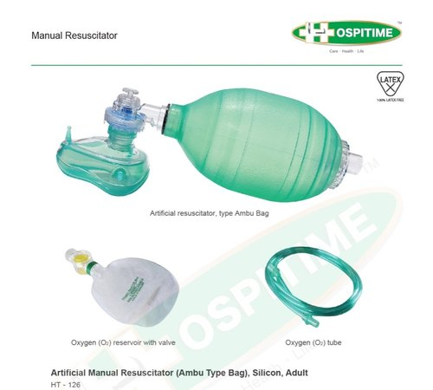
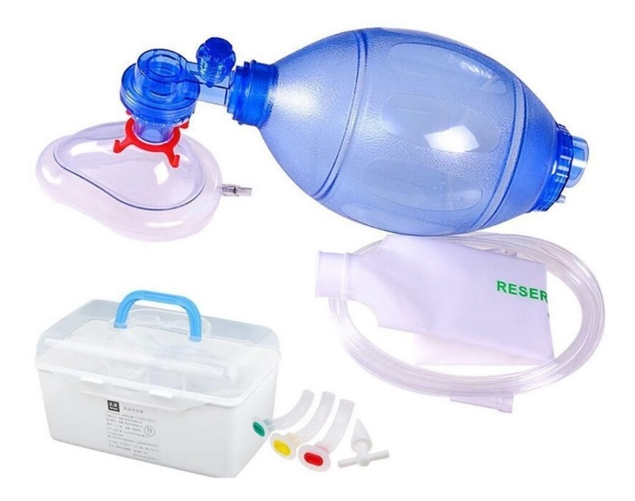
Equipos producidos
 |  |  |  |  |  |  |  | AMBU 1 |  |  | AMBU 2
 | Numero | Modelo | AMBU | De | Notas | Historia
 | 0 | 0 | 0 | Restos | Versiones previas con sistemas mecanicos varios
 | 1 |  | 1 | Daniel
 | 2 |  | 1 | Ramiro
 | 3 |  | 1 | Aram
 | 4 | 1.3 | 1 | Heidi | Covid CHI
 | 5 | 1.4 | 2 |  | Lamina de 4mm
 | 6 | 1.5 | 2 |  | 8ruedas, bracito 3 en desde ruedas (AMBU queda deformado)
 | 7 | 8 | 2 |  | 2 soportes laterales internos , MOTOR SUPER SILENCIOSA, ruidosa de borde ambu | Schottky USB quemado,no 5v
 |  |  |  |  |  | Añadir soporte adicional ambu
 | 8 | 2 | 2 |  | 8 ruedas
 | 9 | 2 | 2 |  | 8 ruedas
 | 10 | 2 | 2 |  | 8 ruedas
 | 11
 | 12
 | 13
 | 14
 | 15
 |  |  |  |  |  | Accion posible | Verificaciones control de calidad: |  |  | Valor
 |  |  |  |  |  |  |  | Serie de pruebas CC | Equipo 5 | Equipo 6 | Equipo 7 | Equipo 8
 | Driver a 3A |  |  |  |  |  | Previos
 |  |  |  |  |  |  |  | Mecanismo | 1.4 | 1.5 | 1.5 | 1.5
 |  |  |  |  |  | Instalar |  | Firmware instalado | RespiraDQ3Dv09 | RespiraDQ3Dv09 | RespiraDQ3Dv09 | Ver20 Debug
Historial equipos |  |  |  |  |  |  |  | Modificaciones firmware | NO | NO | NO | NO
 | 3 | Entregado a Aram, no news |  |  |  |  |  | Microstep |  | 2 | 1
 | 4 |  | Entregado Heidi |  |  |  |  | Numero de ruedas | 4 | 8 | 8
 |  | 2020-07-22 | Lester tecnico Chi |  |  | bracito 1=cortito 4= largote |  | Longitud bracito | 2 | 3 | 3
 |  |  | Lo probaron como ventilador, no funciono |  |  |  | Preflight
 |  |  | usaron pulmon no compliant y no lo pudo inflar |  |  |  | 1.1 | Serial OK | OK | OK | OK | OK
 |  |  | No dio el volumen reportado |  |  | Revisar switch | 1.2 | LED Puerta y encendido | OK | OK | OK | OK
 |  |  | No tenia el ritmo RPM indicado |  |  | Lineas a BMP | 1.3 | Sensor BMP280 | OK | OK | OK | OK
 |  |  | Recomienda uso ambulatorio (traslados a managua) |  |  | Lubricar brasos, ubicar bien origen motor | 1.4 | Retorno a origen inicial | OK | OK | OK | OK
 |  |  | Mas fuerza al motor ( el ambu muy duro…) |  |  | Parlante pin D13 | 1.5 | Inicio: Pitidos ok | OK | OK | OK | OK
 |  |  | Alarma no se apagaba (no usaron reset)
 |  |  | Intensivistas ni lo vieron |  |  |  | Operación basica
 |  |  |  |  |  |  | 1.6 | Motor mueve contra el reloj | OK | OK | OK | OK
 |  | 2020-09-01 | Terminado equipo dual Eq08 |  |  |  | 1.7 | Brazos regresan a origen | OK | OK | OK | OK
 |  | 2020-09-05 | Haciendo modificaciones equipo 5 para dual con placa base escudo |  |  |  | 1.8 | Rheostato RPM | OK | OK | OK | NO
 |  |  |  |  |  |  | 1.9 | Rheostato Volumen | OK | OK | OK | NO

 |  |  |  |  |  |  | Prueba operativa equipo
 |  |  |  |  |  |  | 2.1 | Volumen minimo @20RPM |  | 80 a 150 | 150 |  | sin pulmon
 |  |  |  |  |  |  | 2.2 | Volumen medio @20RPM |  | 250a300 | 360a400
 |  |  |  |  |  |  | 2.3 | Volumen maximo |  | 520a600 | 560a600
 |  |  |  |  |  |  | 2.4 | RPM min |  | 16 | 16
 |  |  |  |  |  |  | 2.5 | RPM max |  | 25 a 28 | 30 a 31 |  |  | VentMon
 |  |  |  |  |  |  | 2.6 | Alarma por presion |  | ok | ok
 |  |  |  |  |  |  | 2.7 | Alarma por otro |  | ok | ok
 |  |  |  |  |  |  | 2.8 | Reset alarma |  | ok | ok
 |  |  |  |  |  |  | 2.9 | Retorno a origen sobre la marcha |  | ok | ok
 |  |  |  |  |  |  | 3 | Posicion brazos |  | ok | ok
 |  |  |  |  |  |  | 3.1 | Mecate tilinte despues de 2 horas |  | ok | ok

Ciclo COVID
Ciclo covid

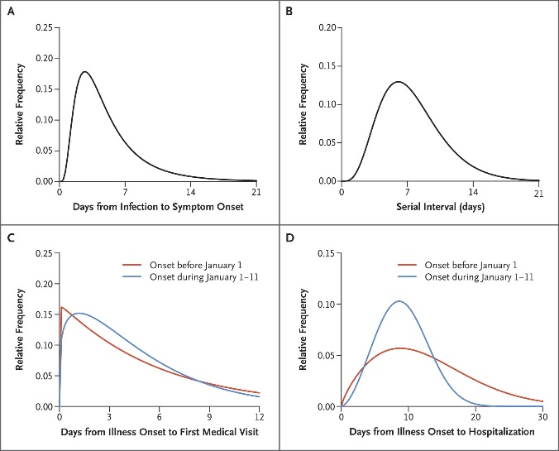
 | Inicio (Día) | Promedio | Max (Día) | Final (Día)
Infección | 1 | 1 | 1 | 1
Incubación | 2 | 5.2 | 12 | 21 | Vias respiratorias superiores | https://www.nejm.org/doi/full/10.1056/NEJMoa2001316
Capacidad contagio
Síntomas
Agravamiento (Desde inicio sintomas) | 4 |  | 10 | despues 14 |  | https://pubs.rsna.org/doi/full/10.1148/radiol.2020200370
Curación

 |  |  |  |  |  | https://www.sciencedirect.com/science/article/pii/S0896841120300469

